Gruppe 1
Radfernfahrt 2023 Tuttlingen => Waidhofen an der Ybbs Gruppe 1 |  |  |  |  |  |  |  |  |  |  |  |  | 
Etappe | Wochentag | Datum | Strecke | Distanz Km |  |  | HM |  |  | TM |  | Pässe | Komoot-Tourenlink`s | Hotel | Link
1 | Samstag | 2023-07-29 | Tuttlingen => Scheidegg | 126 | Km | ↗ | 1520 | m | ↗ | 1490 | m | Höchsten, Rohrach Auffahrt | https://www.komoot.de/tour/893856758?ref=wtd | Scheidegg, Hotel Bergsicht | https://www.hotelpost-scheidegg.de/
2 | Sonntag | 2023-07-30 | Scheidegg => Reutte | 105 | Km | ↗ | 1840 | m | ↗ | 1660 | m | Riedbergpass, Oberjoch | https://www.komoot.de/tour/893916861?ref=wtd | Reutte, Hotel Gasthof Zum Mohren | https://www.hotel-mohren.at/
3 | Montag | 2023-07-31 | Reutte => Kreuth am Tegernsee | 113 | Km | ↗ | 1020 | m | ↗ | 1090 | m | Ammersattel, Achenpass | https://www.komoot.de/tour/893943028?ref=wtd | Kreuth,Tegernsee, Hotel zur Post | www.hotel-zur-post-kreuth.de
4 | Dienstag | 2023-08-01 | Tegernsee => Maria Alm | 140 | Km | ↗ | 1940 | m | ↗ | 1900 | m | Spitzingsattel, Sudelfeldsattel, Hochfilzen | https://www.komoot.de/tour/944102831?share_token=aB0J3knMWEpopRN5fF0nzqwi365Kh9JRMUG7FOAjcL0oRnHdng&ref=wtd | Maria Alm, Hotel Unser Unterberg | https://www.unser-unterberg.at/de/
5 | Mittwoch | 2023-08-02 | Großglockner | 99 | Km | ↗ | 1960 | m | ↗ | 1960 | m | Fuscher Törl | https://www.komoot.de/tour/610673789?ref=wtd | Maria Alm, Hotel Unser Unterberg | https://www.unser-unterberg.at/de/
6 | Donnerstag | 2023-08-03 | Maria Alm => Schladming | 96 | Km | ↗ | 1590 | m | ↗ | 1680 | m | Hochkönigstraße, Ramsauer Landstraße | https://www.komoot.de/tour/605674791?ref=wtd | Schladming, Hotel JUFA | https://www.jufahotels.com/hotel/schladming/
7 | Freitag | 2023-08-04 | Schladming => Sankt Gallen, Altenmarkt | 114 | Km | ↗ | 1150 | m | ↗ | 1380 | m | durch die Gesäuse | https://www.komoot.de/tour/605694390?ref=wtd | Sankt Gallen, Gasthof Hensle | http://www.hensle.at/
8 | Samstag | 2023-08-05 | Altenmarkt => Waidhofen an der Ybbs | 96 | Km | ↗ | 1330 | m | ↗ | 1480 | m | Ramskogler | https://www.komoot.de/tour/605708458?ref=wtd | Das Schloss an der Eisenstrasse | https://www.schlosseisenstrasse.at/
 | Sonntag | 2023-08-06 | Rückfahrt mit dem Bus
 |  |  |  | 889 | Km | ↗ | 12350 | m | ↗ | 12640 | m

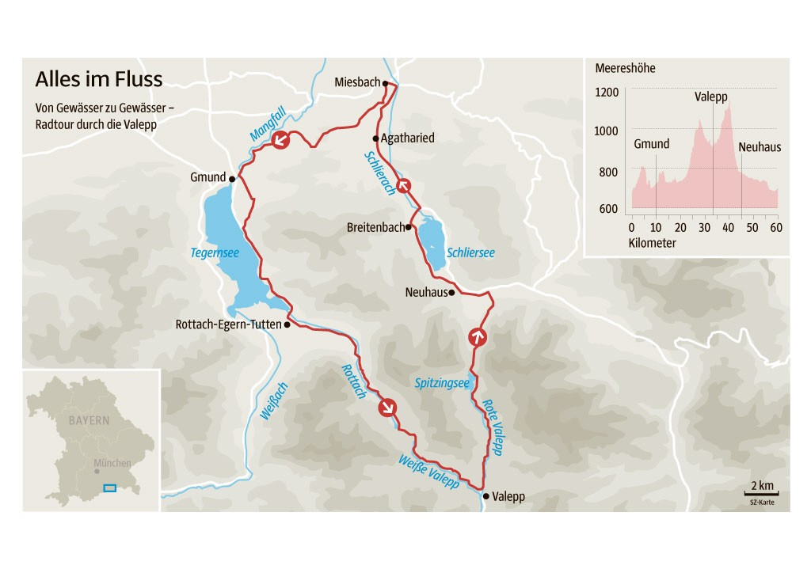
 |  |  |  | Distanz Km |  |  | HM
Als Vergleich, Radfernfahrt 2011 nach Waidhofen |  |  |  | 929 | Km | ↗ | 11245 | m

 |  |  |  | Distanz Km |  |  | HM
Als Vergleich, Radfernfahrt 2021 nach Battaglia Terme |  |  |  | 929.2 | Km | ↗ | 17190 | m

 | Radeln am Tegernsee - Geheimtipp für Genießer - Bayern - SZ.de (sueddeutsche.de)

